作業者
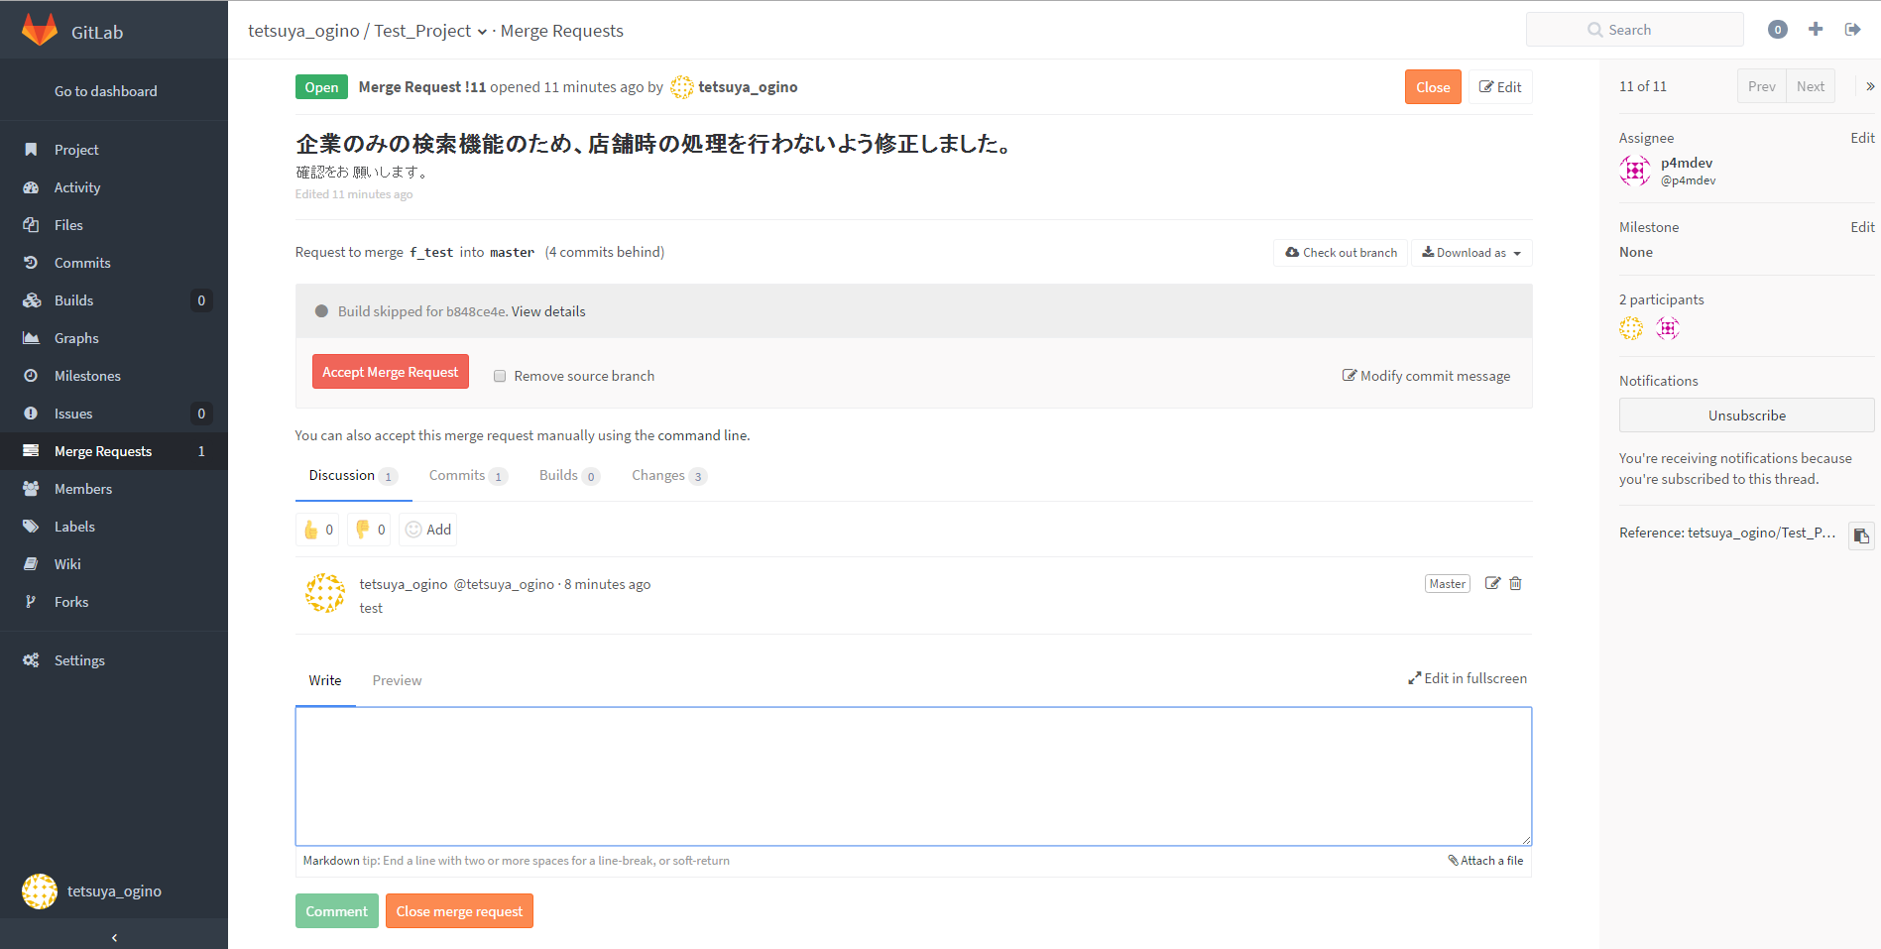
masterからブランチを作成

修正内容をコミットしてリモートにプッシュ

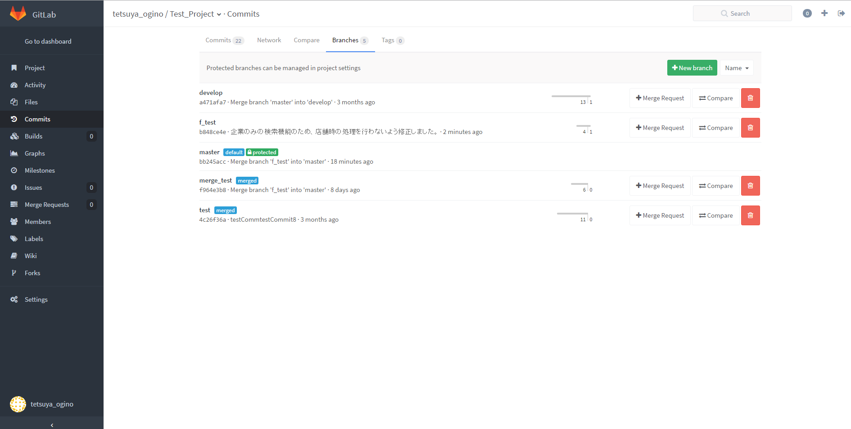

MergeRequestをクリック

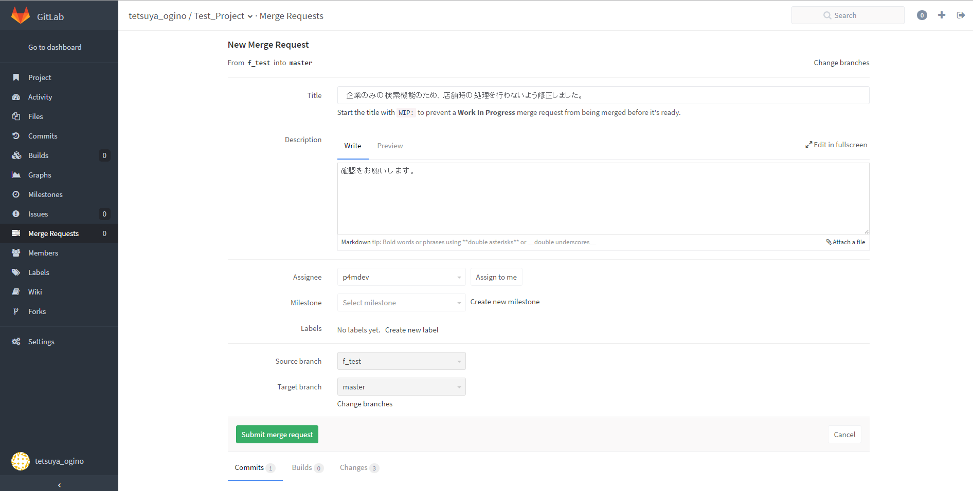

Assigneeはレビュアーを指定
TargetbranchはMergeしたいbranchを指定

レビュアー
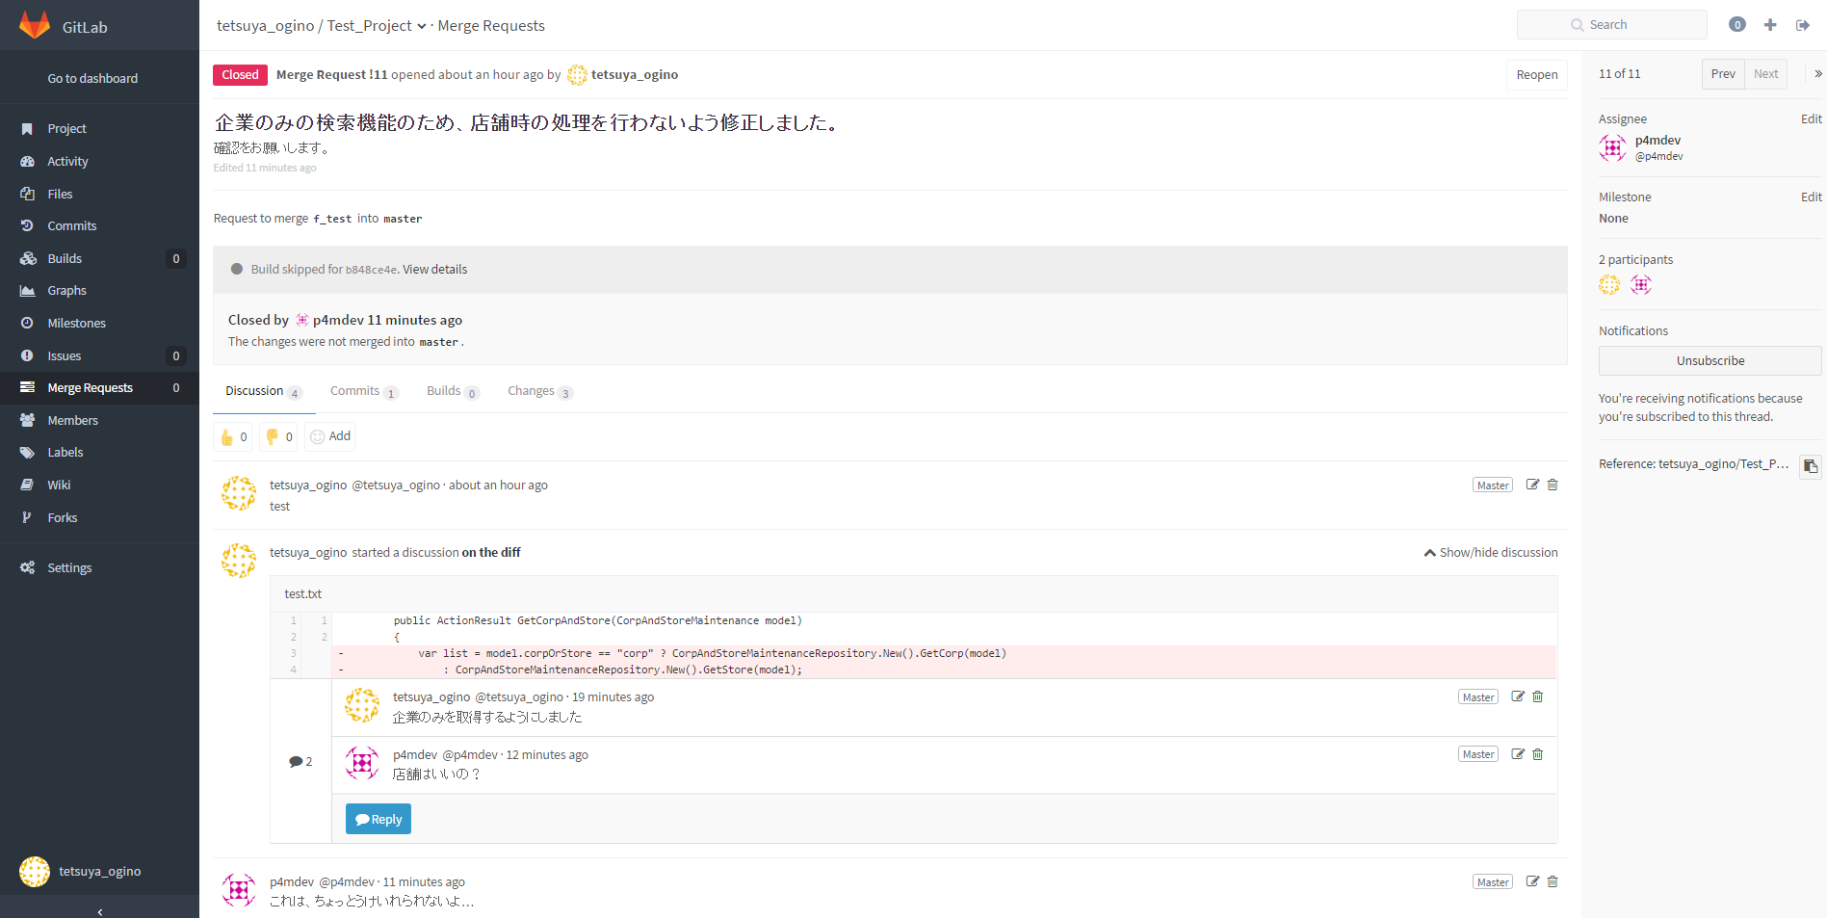
MergeRequestのメールを受信

編集内容をレビュー

編集内容に問題がない

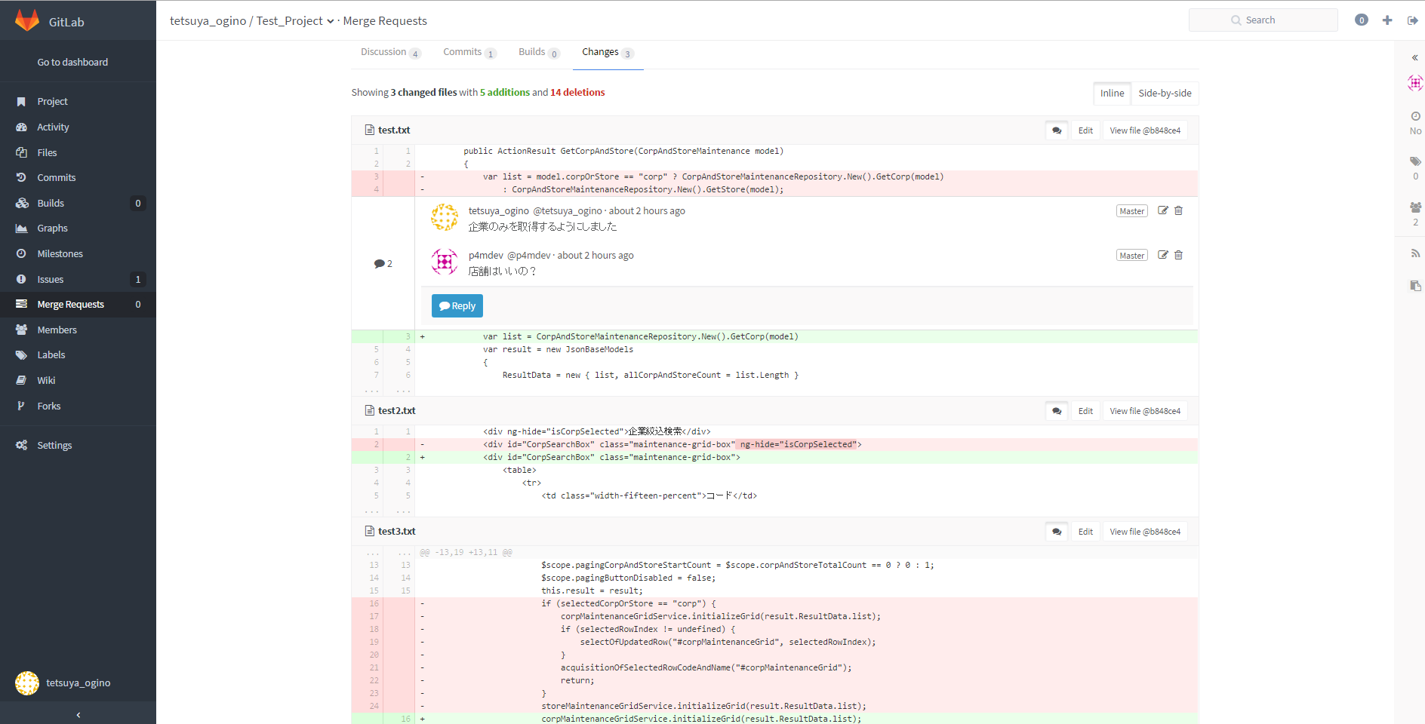

Accept Merge RequestでMerge

 | 問題がある個所にコメント

 | Close merge commitかClose

Merge Request
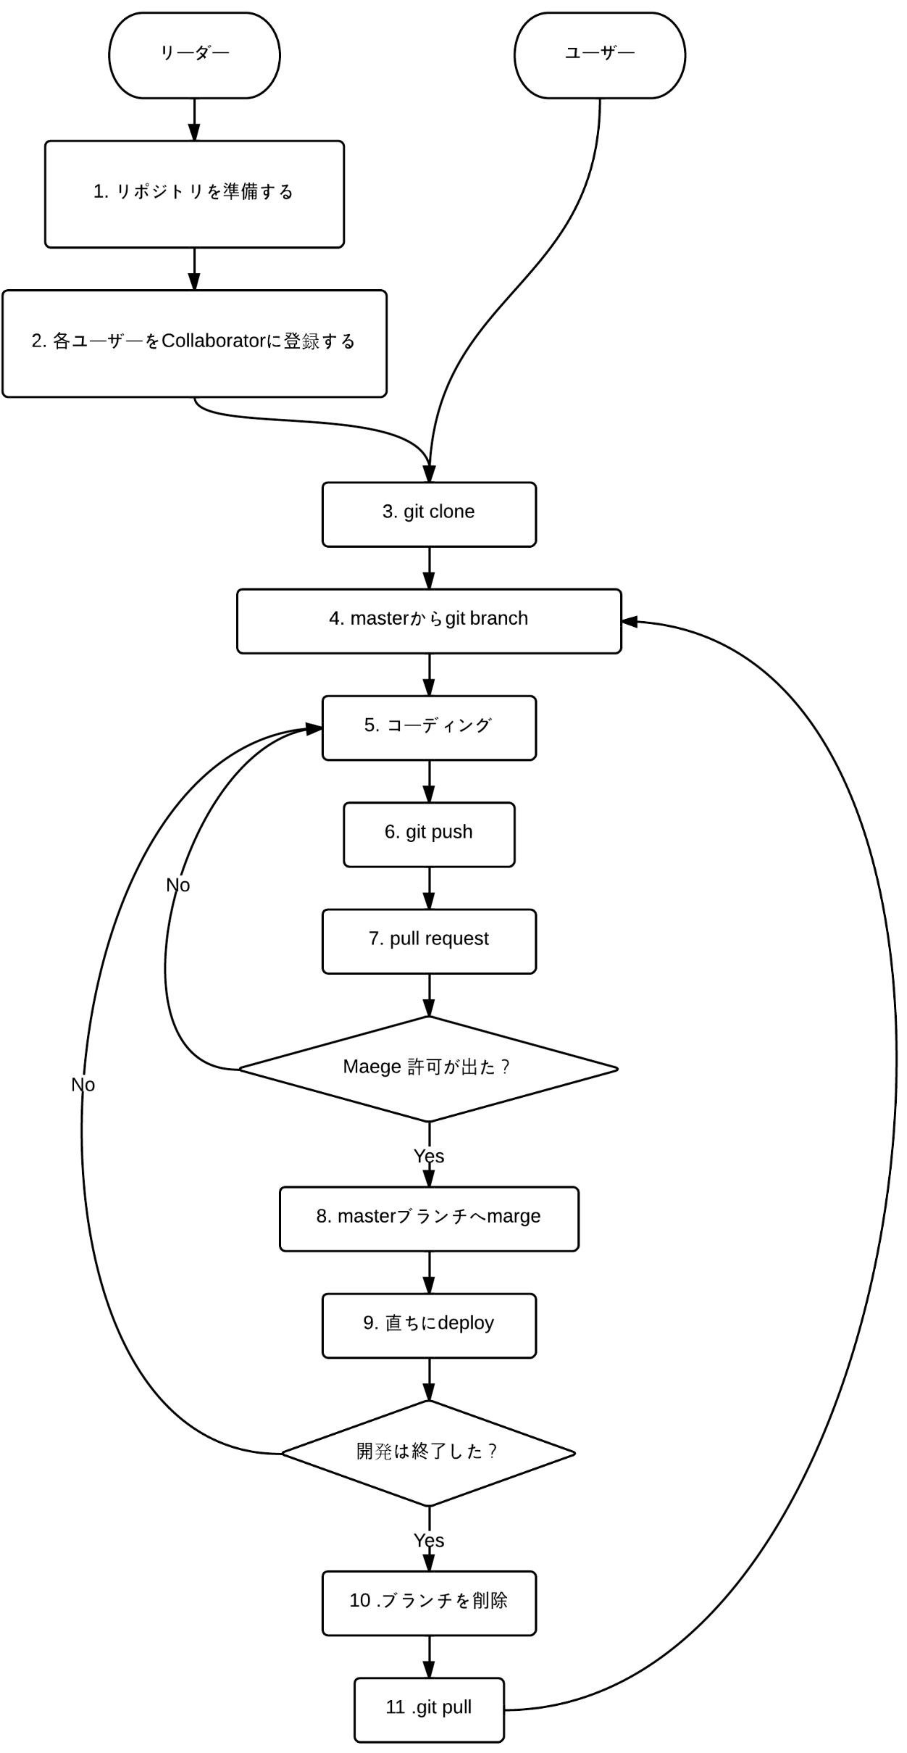

Merge RequestはUnassignedで作成し、メールを各ユーザーに送信(メールグループを作成しても可)

作業手順
作業者 | ・source treeで作業ブランチを作成

作業者 | ・編集内容をコミット

作業者 | ・リモートに作業ブランチをプッシュ

作業者 | ・gitlabのメニューのcommitsのBranchタブからMerge Requestの作成画面に移動

作業者 | ・AssigneeにUnassignedを選択しSubmitMergeRequestでMergeRequestを登録

作業者 | ・レビュアーにMergeRequestを作成したことメールで送信

件名：レビュー依頼
本文：
各位
お疲れ様です、××です。
チケットの対応が完了したので、レビューをお願い致します。
Project:
MergeRequestTitle:
TicketNumber:
以上、よろしくお願い致します。
 | メール例文 :

レビュアー | ・gitlabのメニューのMergeRequestのフィルターにあるAssigneeをUnassignedに選択し、指定されたMergeRequestに移動

レビュアー | ・レビュアーがコミット内容を確認し、修正箇所があればコメントを追加しclose、問題が無ければAccept Merge Requestを実行

レビュアー | ・レビュアーが作業者にメールを返信

作業者 | ・作業者はリモートとローカルの作業ブランチを削除

